搜索
1 | 控件自动完成，下拉框应该控制在一定高度，超出显示滚动条 | 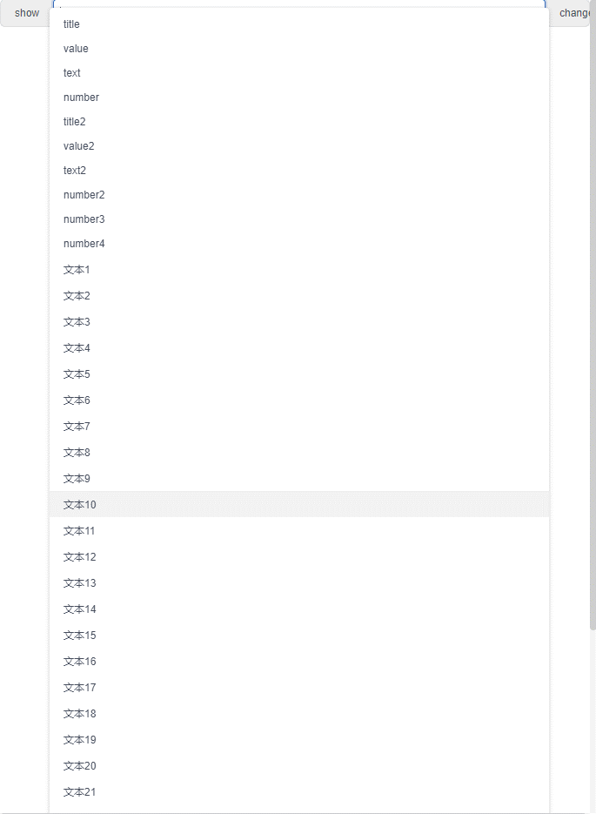 | 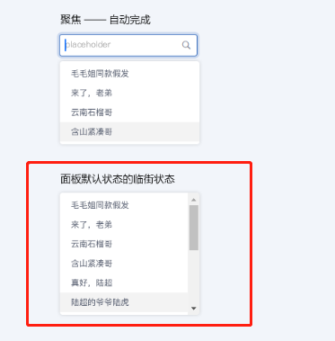
2
3
4

期次
1 | v-model和value绑定的值类型只能为字符串类型 格式为：yyyy-MM-dd，例如“2019-1-1” 现在选定值以后，控件内部的value为date实例，方案是控件内部的value转换为“yyyy-MM-dd”格式的字符串 | 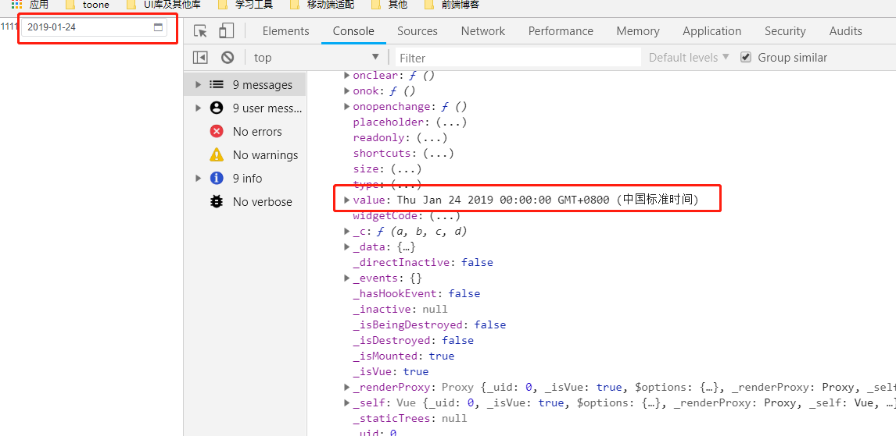
2
3
4

